Thống kê
Project Name | THIẾT KẾ VÀ PHÁT TRIỂN WEBSITE ĐẶT TOUR DU LỊCH TÍCH HỢP AI HỖ TRỢ NGƯỜI DÙNG
Module Code | Thống kê
 | Hoàn thành | Lỗi | Chưa kiểm tra | Bị chăn | Tổng số trường hợp thử nghiệm
Round 1 | 12 | 0 | 0 | 0 | 12
Round 2 | 5 | 0 | 7 | 0 | 12
 | 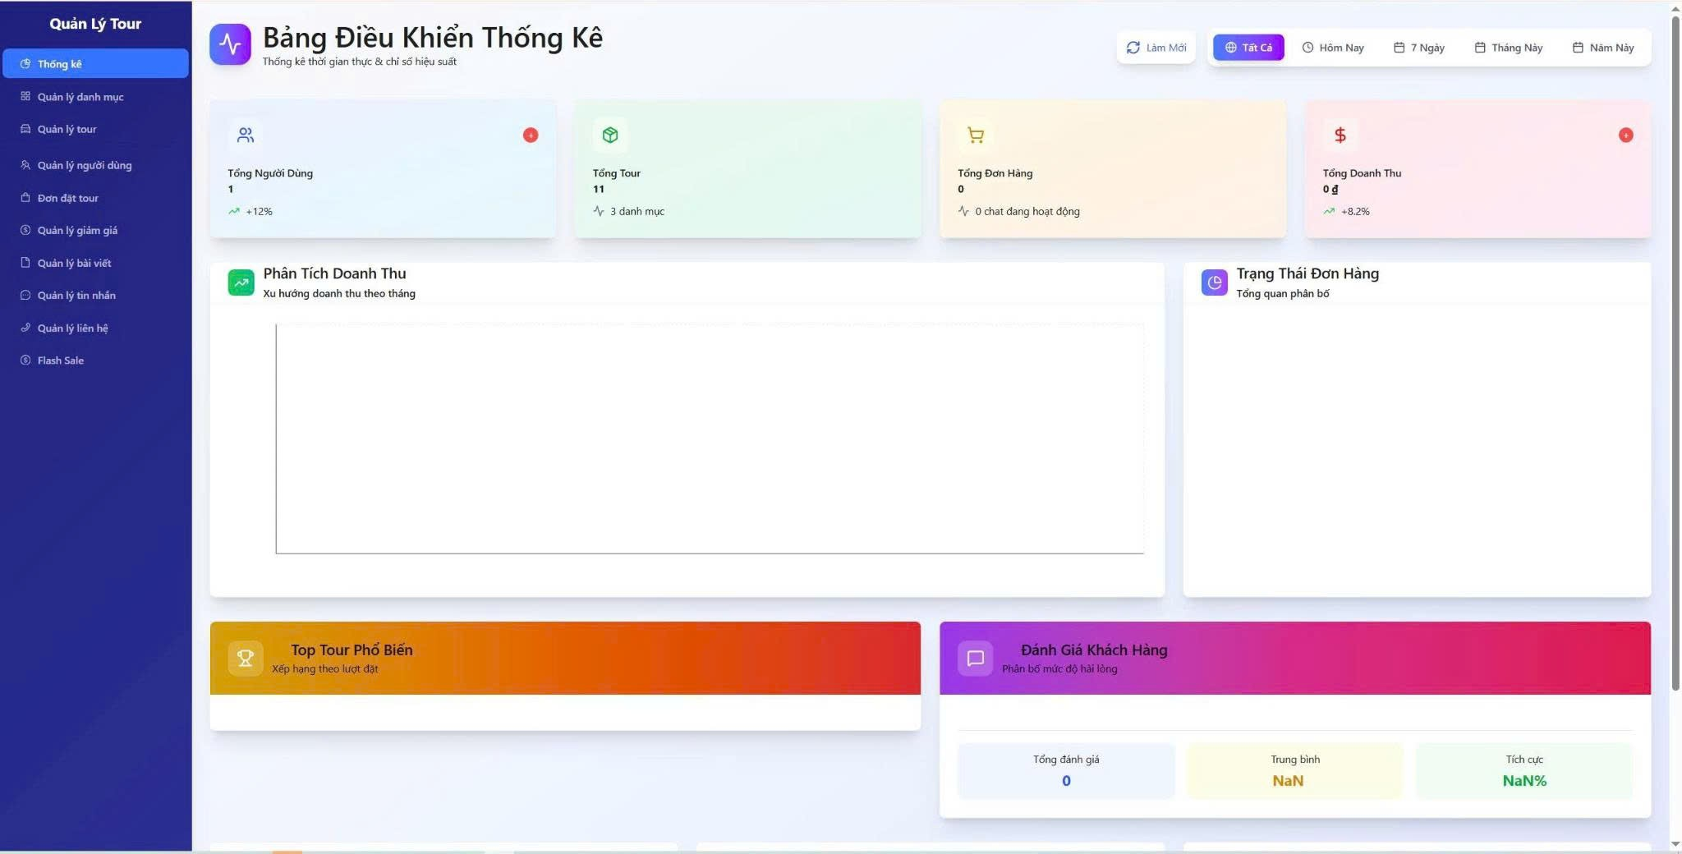
Test Case ID | Mô tả | Hành động | Điều kiện tiên quyết | Kết quả mong đợi | Kết quả thực tế | Kết quả |  |  | Kết quả |  |  | Chú thích
 |  |  |  |  |  | Vòng 1 |  |  | Vòng 2
 |  |  |  |  |  | Trạng thái | Ngày kiểm tra | Người kiểm tra | Trạng thái | Ngày kiểm tra | Người kiểm tra
GUI_SHOW Thống kê
GUI-TKE01 | [Sidebar] Menu quản trị |  |  | Hiển thị đúng menu quản trị. | Menu quản trị hiển thị đúng. | Passed | 27/04/2026 | Nhung
GUI-TKE02 | [Card] Tổng người dùng |  |  | Hiển thị đúng tổng người dùng. | Tổng người dùng hiển thị đúng. | Passed | 27/04/2026 | Nhung
GUI-TKE03 | [Card] Tổng tour |  |  | Hiển thị đúng tổng tour. | Tổng tour hiển thị đúng. | Passed | 27/04/2026 | Nhung
GUI-TKE04 | [Card] Tổng đơn hàng |  |  | Hiển thị đúng tổng đơn hàng. | Tổng đơn hàng hiển thị đúng. | Passed | 27/04/2026 | Nhung
GUI-TKE05 | [Card] Tổng doanh thu |  |  | Hiển thị đúng tổng doanh thu. | Tổng doanh thu hiển thị đúng. | Passed | 27/04/2026 | Nhung
GUI-TKE06 | [Biểu đồ] Phân tích doanh thu |  |  | Hiển thị đúng biểu đồ doanh thu. | Biểu đồ doanh thu hiển thị đúng. | Passed | 27/04/2026 | Nhung
GUI-TKE07 | [Bộ lọc] Thời gian |  |  | Hiển thị đúng bộ lọc thời gian. | Bộ lọc thời gian hiển thị đúng. | Passed | 27/04/2026 | Nhung
FUNCTION_SHOW Thống kê
FUNC-TKE01 | Lọc thống kê hôm nay | 1. Click "Hôm Nay". | Quản trị viên đã đăng nhập | Dữ liệu thống kê được lọc theo hôm nay. | Dữ liệu hôm nay hiển thị đúng. | Passed | 27/04/2026 | Nhung | Passed | 27/04/2026 | Nhung
FUNC-TKE02 | Lọc thống kê 7 ngày | 1. Click "7 Ngày". | Quản trị viên đã đăng nhập | Dữ liệu thống kê được lọc theo 7 ngày. | Dữ liệu 7 ngày hiển thị đúng. | Passed | 27/04/2026 | Nhung | Passed | 27/04/2026 | Nhung
FUNC-TKE03 | Lọc thống kê tháng này | 1. Click "Tháng Này". | Quản trị viên đã đăng nhập | Dữ liệu thống kê được lọc theo tháng. | Dữ liệu tháng hiển thị đúng. | Passed | 27/04/2026 | Nhung | Passed | 27/04/2026 | Nhung
FUNC-TKE04 | Làm mới dữ liệu | 1. Click "Làm Mới". | Quản trị viên đã đăng nhập | Dữ liệu thống kê được cập nhật lại. | Dữ liệu được làm mới thành công. | Passed | 27/04/2026 | Nhung | Passed | 27/04/2026 | Nhung
FUNC-TKE05 | Xem trạng thái đơn hàng | 1. Quan sát biểu đồ trạng thái đơn hàng. | Quản trị viên đã đăng nhập | Hiển thị phân bố trạng thái đơn hàng. | Trạng thái đơn hàng hiển thị đúng. | Passed | 27/04/2026 | Nhung | Passed | 27/04/2026 | Nhung

Quản lý tour
Project Name | THIẾT KẾ VÀ PHÁT TRIỂN WEBSITE ĐẶT TOUR DU LỊCH TÍCH HỢP AI HỖ TRỢ NGƯỜI DÙNG
Module Code | Quản lý tour
 | Hoàn thành | Lỗi | Chưa kiểm tra | Bị chăn | Tổng số trường hợp thử nghiệm
Round 1 | 12 | 0 | 0 | 0 | 12
Round 2 | 5 | 0 | 7 | 0 | 12
 |  | 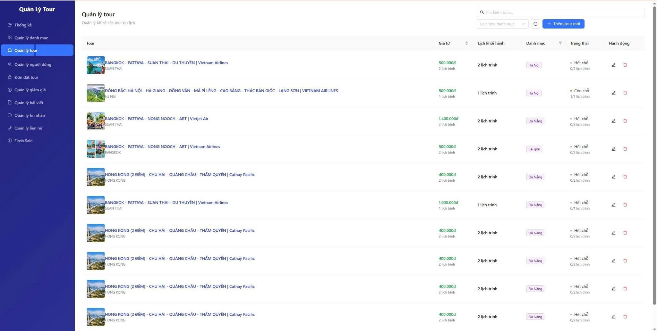
Test Case ID | Mô tả | Hành động | Điều kiện tiên quyết | Kết quả mong đợi | Kết quả thực tế | Kết quả |  |  | Kết quả |  |  | Chú thích
 |  |  |  |  |  | Vòng 1 |  |  | Vòng 2
 |  |  |  |  |  | Trạng thái | Ngày kiểm tra | Người kiểm tra | Trạng thái | Ngày kiểm tra | Người kiểm tra
GUI_SHOW Quản lý tour
GUI-TKE01 | [Sidebar] Menu quản trị |  |  | Hiển thị đúng menu quản trị. | Menu quản trị hiển thị đúng. | Passed | 27/04/2026 | Nhung
GUI-TKE02 | [Card] Tổng người dùng |  |  | Hiển thị đúng tổng người dùng. | Tổng người dùng hiển thị đúng. | Passed | 27/04/2026 | Nhung
GUI-TKE03 | [Card] Tổng tour |  |  | Hiển thị đúng tổng tour. | Tổng tour hiển thị đúng. | Passed | 27/04/2026 | Nhung
GUI-TKE04 | [Card] Tổng đơn hàng |  |  | Hiển thị đúng tổng đơn hàng. | Tổng đơn hàng hiển thị đúng. | Passed | 27/04/2026 | Nhung
GUI-TKE05 | [Card] Tổng doanh thu |  |  | Hiển thị đúng tổng doanh thu. | Tổng doanh thu hiển thị đúng. | Passed | 27/04/2026 | Nhung
GUI-TKE06 | [Biểu đồ] Phân tích doanh thu |  |  | Hiển thị đúng biểu đồ doanh thu. | Biểu đồ doanh thu hiển thị đúng. | Passed | 27/04/2026 | Nhung
GUI-TKE07 | [Bộ lọc] Thời gian |  |  | Hiển thị đúng bộ lọc thời gian. | Bộ lọc thời gian hiển thị đúng. | Passed | 27/04/2026 | Nhung
FUNCTION_SHOW Quản lý tour
FUNC-TKE01 | Lọc thống kê hôm nay | 1. Click "Hôm Nay". | Quản trị viên đã đăng nhập | Dữ liệu thống kê được lọc theo hôm nay. | Dữ liệu hôm nay hiển thị đúng. | Passed | 27/04/2026 | Nhung | Passed | 27/04/2026 | Nhung
FUNC-TKE02 | Lọc thống kê 7 ngày | 1. Click "7 Ngày". | Quản trị viên đã đăng nhập | Dữ liệu thống kê được lọc theo 7 ngày. | Dữ liệu 7 ngày hiển thị đúng. | Passed | 27/04/2026 | Nhung | Passed | 27/04/2026 | Nhung
FUNC-TKE03 | Lọc thống kê tháng này | 1. Click "Tháng Này". | Quản trị viên đã đăng nhập | Dữ liệu thống kê được lọc theo tháng. | Dữ liệu tháng hiển thị đúng. | Passed | 27/04/2026 | Nhung | Passed | 27/04/2026 | Nhung
FUNC-TKE04 | Làm mới dữ liệu | 1. Click "Làm Mới". | Quản trị viên đã đăng nhập | Dữ liệu thống kê được cập nhật lại. | Dữ liệu được làm mới thành công. | Passed | 27/04/2026 | Nhung | Passed | 27/04/2026 | Nhung
FUNC-TKE05 | Xem trạng thái đơn hàng | 1. Quan sát biểu đồ trạng thái đơn hàng. | Quản trị viên đã đăng nhập | Hiển thị phân bố trạng thái đơn hàng. | Trạng thái đơn hàng hiển thị đúng. | Passed | 27/04/2026 | Nhung | Passed | 27/04/2026 | Nhung

Thêm tour mới
Project Name | XÂY DỰNG HỆ THỐNG QUẢN LÝ VÀ KIỂM DUYỆT VĂN BẢN TÍCH HỢP CHỮ KÝ SỐ VỚI THUẬT TOÁN RSA
Module Code | Thêm tour mới
 | Hoàn thành | Lỗi | Chưa kiểm tra | Bị chặn | Tổng lần kiểm tra
Round 1 | 14 | 0 | 0 | 0 | 14
Round 2 | 6 | 0 | 8 | 0 | 14

 |  | 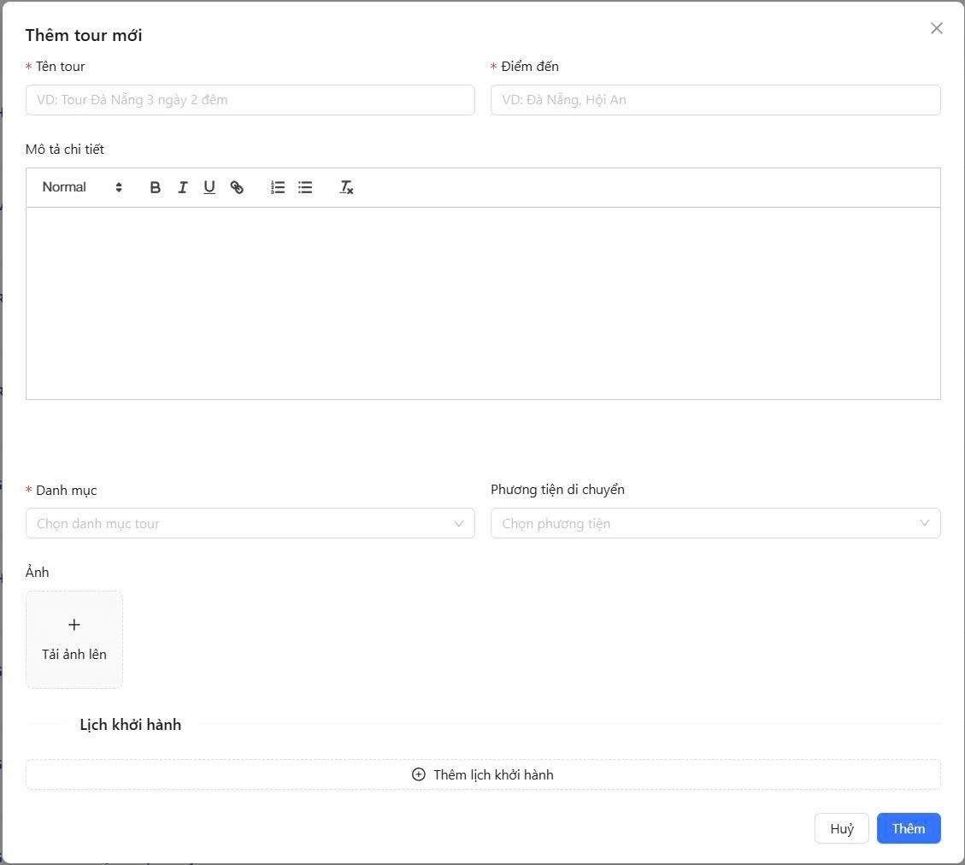
Test Case ID | Mô tả | Hành động | Kết quả mong đợi | Kết quả thực tế | Kết quả |  |  |  |  |  | Chú thích
 |  |  |  |  | Vòng 1 |  |  | Vòng 2
 |  |  |  |  | Trạng thái | Ngày kiểm tra | Người kiểm tra | Trạng thái | Ngày kiểm tra | Người kiểm tra
GUI_SHOW Thêm tour mới
GUI-TTM01 | [Form] Thêm tour mới |  | Hiển thị đúng form thêm tour mới. | Form thêm tour mới hiển thị đúng. | Passed | 27/04/2026 | Kiệt
GUI-TTM02 | [Textbox] Tên tour |  | Hiển thị đúng ô Tên tour. | Ô Tên tour hiển thị đúng. | Passed | 27/04/2026 | Kiệt
GUI-TTM03 | [Textbox] Điểm đến |  | Hiển thị đúng ô Điểm đến. | Ô Điểm đến hiển thị đúng. | Passed | 27/04/2026 | Kiệt
GUI-TTM04 | [Editor] Mô tả chi tiết |  | Hiển thị đúng trình soạn thảo mô tả. | Trình soạn thảo hiển thị đúng. | Passed | 27/04/2026 | Kiệt
GUI-TTM05 | [Dropdown] Danh mục |  | Hiển thị đúng dropdown danh mục. | Dropdown danh mục hiển thị đúng. | Passed | 27/04/2026 | Kiệt
GUI-TTM06 | [Upload] Ảnh |  | Hiển thị đúng ô tải ảnh. | Ô tải ảnh hiển thị đúng. | Passed | 27/04/2026 | Kiệt
GUI-TTM07 | [Button] Thêm lịch khởi hành |  | Hiển thị đúng nút thêm lịch khởi hành. | Nút thêm lịch hiển thị đúng. | Passed | 27/04/2026 | Kiệt
GUI-TTM08 | [Button] Thêm |  | Hiển thị đúng nút Thêm. | Nút Thêm hiển thị đúng. | Passed | 27/04/2026 | Kiệt
FUNCTION_SHOW Thêm tour mới
FUNC-TTM01 | Thêm tour mới thành công | 1. Nhập đầy đủ thông tin hợp lệ. 2. Click Thêm. | Tour mới được tạo thành công. | Tour mới được tạo thành công. | Passed | 27/04/2026 | Kiệt | Passed | 27/04/2026 | Kiệt
FUNC-TTM02 | Để trống tên tour | 1. Không nhập tên tour. 2. Click Thêm. | Hiển thị lỗi yêu cầu nhập tên tour. | Hiển thị lỗi yêu cầu nhập tên tour. | Passed | 27/04/2026 | Kiệt | Passed | 27/04/2026 | Kiệt
FUNC-TTM03 | Để trống điểm đến | 1. Không nhập điểm đến. 2. Click Thêm. | Hiển thị lỗi yêu cầu nhập điểm đến. | Hiển thị lỗi yêu cầu nhập điểm đến. | Passed | 27/04/2026 | Kiệt | Passed | 27/04/2026 | Kiệt
FUNC-TTM04 | Không chọn danh mục | 1. Không chọn danh mục. 2. Click Thêm. | Hiển thị lỗi yêu cầu chọn danh mục. | Hiển thị lỗi yêu cầu chọn danh mục. | Passed | 27/04/2026 | Kiệt | Passed | 27/04/2026 | Kiệt
FUNC-TTM05 | Thêm lịch khởi hành | 1. Click "Thêm lịch khởi hành". | Hiển thị khối nhập lịch khởi hành. | Khối lịch khởi hành hiển thị đúng. | Passed | 27/04/2026 | Kiệt | Passed | 27/04/2026 | Kiệt
FUNC-TTM06 | Hủy thêm tour | 1. Click Hủy. | Đóng form thêm tour. | Form thêm tour đóng thành công. | Passed | 27/04/2026 | Kiệt | Passed | 27/04/2026 | Kiệt

Chỉnh sửa tour
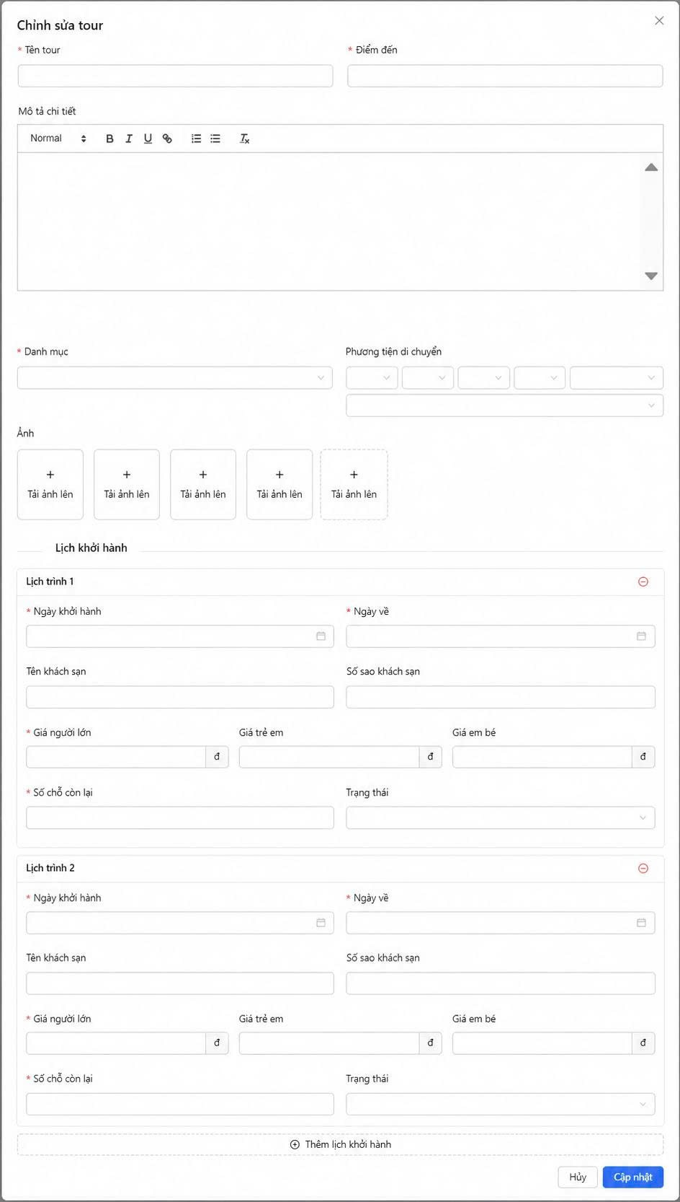
Project Name | THIẾT KẾ VÀ PHÁT TRIỂN WEBSITE ĐẶT TOUR DU LỊCH TÍCH HỢP AI HỖ TRỢ NGƯỜI DÙNG
Module Code | Chỉnh sửa tour
 | Hoàn thành | Lỗi | Chưa kiểm tra | Bị chặn | Tổng lần kiểm tra
Round 1 | 13 | 0 | 0 | 0 | 13
Round 2 | 6 | 0 | 7 | 0 | 13

Test Case ID | Mô tả | Hành động | Kết quả mong đợi | Kết quả thực tế | Kết quả |  |  |  |  |  | Chú thích
 |  |  |  |  | Vòng 1 |  |  | Vòng 2
 |  |  |  |  | Trạng thái | Ngày kiểm tra | Người kiểm tra | Trạng thái | Ngày kiểm tra | Người kiểm tra
GUI_SHOW Chỉnh sửa tour
GUI-CST01 | [Form] Chỉnh sửa tour |  | Hiển thị đúng form chỉnh sửa tour. | Form chỉnh sửa tour hiển thị đúng. | Passed | 27/04/2026 | Kiệt
GUI-CST02 | [Textbox] Tên tour |  | Hiển thị đúng ô Tên tour. | Ô Tên tour hiển thị đúng. | Passed | 27/04/2026 | Kiệt
GUI-CST03 | [Textbox] Điểm đến |  | Hiển thị đúng ô Điểm đến. | Ô Điểm đến hiển thị đúng. | Passed | 27/04/2026 | Kiệt
GUI-CST04 | [Editor] Mô tả chi tiết |  | Hiển thị đúng trình soạn thảo mô tả. | Trình soạn thảo hiển thị đúng. | Passed | 27/04/2026 | Kiệt
GUI-CST05 | [Upload] Ảnh |  | Hiển thị đúng khu vực ảnh tour. | Khu vực ảnh hiển thị đúng. | Passed | 27/04/2026 | Kiệt
GUI-CST06 | [Form] Lịch khởi hành |  | Hiển thị đúng các lịch khởi hành. | Lịch khởi hành hiển thị đúng. | Passed | 27/04/2026 | Kiệt
GUI-CST07 | [Button] Cập nhật |  | Hiển thị đúng nút Cập nhật. | Nút Cập nhật hiển thị đúng. | Passed | 27/04/2026 | Kiệt
FUNCTION_SHOW Chỉnh sửa tour
FUNC-CST01 | Cập nhật tour thành công | 1. Sửa thông tin tour. 2. Click Cập nhật. | Tour được cập nhật thành công. | Tour được cập nhật thành công. | Passed | 27/04/2026 | Kiệt | Passed | 27/04/2026 | Kiệt
FUNC-CST02 | Để trống tên tour khi cập nhật | 1. Xóa tên tour. 2. Click Cập nhật. | Hiển thị lỗi yêu cầu nhập tên tour. | Hiển thị lỗi yêu cầu nhập tên tour. | Passed | 27/04/2026 | Kiệt | Passed | 27/04/2026 | Kiệt
FUNC-CST03 | Để trống điểm đến khi cập nhật | 1. Xóa điểm đến. 2. Click Cập nhật. | Hiển thị lỗi yêu cầu nhập điểm đến. | Hiển thị lỗi yêu cầu nhập điểm đến. | Passed | 27/04/2026 | Kiệt | Passed | 27/04/2026 | Kiệt
FUNC-CST04 | Cập nhật lịch khởi hành | 1. Sửa ngày đi/ngày về. 2. Click Cập nhật. | Lịch khởi hành được cập nhật. | Lịch khởi hành cập nhật thành công. | Passed | 27/04/2026 | Kiệt | Passed | 27/04/2026 | Kiệt
FUNC-CST05 | Xóa lịch khởi hành | 1. Click icon xóa lịch. 2. Xác nhận thao tác. | Lịch khởi hành được xóa. | Lịch khởi hành xóa thành công. | Passed | 27/04/2026 | Kiệt | Passed | 27/04/2026 | Kiệt
FUNC-CST06 | Hủy chỉnh sửa tour | 1. Click Hủy. | Đóng form chỉnh sửa tour. | Form chỉnh sửa đóng thành công. | Passed | 27/04/2026 | Kiệt | Passed | 27/04/2026 | Kiệt

Quản lý danh mục
Project Name | THIẾT KẾ VÀ PHÁT TRIỂN WEBSITE ĐẶT TOUR DU LỊCH TÍCH HỢP AI HỖ TRỢ NGƯỜI DÙNG
Module Code | Quản lý danh mục
 | Hoàn thành | Lỗi | Chưa kiểm tra | Bị chặn | Tổng lần kiểm tra
Round 1 | 10 | 0 | 0 | 0 | 10
Round 2 | 4 | 0 | 6 | 0 | 10


Test Case ID | Mô tả | Hành động | Kết quả mong đợi | Kết quả thực tế | Kết quả |  |  |  |  |  | Chú thích
 |  |  |  |  | Vòng 1 |  |  | Vòng 2
 |  |  |  |  | Trạng thái | Ngày kiểm tra | Người kiểm tra | Trạng thái | Ngày kiểm tra | Người kiểm tra
GUI_SHOW Quản lý danh mục
GUI-QLDM01 | [Sidebar] Quản lý danh mục |  | Hiển thị đúng menu Quản lý danh mục. | Menu Quản lý danh mục hiển thị đúng. | Passed | 27/04/2026 | Hoàng
GUI-QLDM02 | [Textbox] Tìm kiếm danh mục |  | Hiển thị đúng ô tìm kiếm danh mục. | Ô tìm kiếm danh mục hiển thị đúng. | Passed | 27/04/2026 | Hoàng
GUI-QLDM03 | [Button] Thêm danh mục |  | Hiển thị đúng nút Thêm danh mục. | Nút Thêm danh mục hiển thị đúng. | Passed | 27/04/2026 | Hoàng
GUI-QLDM04 | [Bảng] Danh sách danh mục |  | Hiển thị đúng bảng danh mục. | Bảng danh mục hiển thị đúng. | Passed | 27/04/2026 | Hoàng
GUI-QLDM05 | [Button] Sửa |  | Hiển thị đúng nút Sửa. | Nút Sửa hiển thị đúng. | Passed | 27/04/2026 | Hoàng
GUI-QLDM06 | [Button] Xóa |  | Hiển thị đúng nút Xóa. | Nút Xóa hiển thị đúng. | Passed | 27/04/2026 | Hoàng
FUNCTION_SHOW Quản lý danh mục
FUNC-QLDM01 | Tìm kiếm danh mục | 1. Nhập tên danh mục vào ô tìm kiếm. | Danh sách danh mục được lọc. | Danh sách danh mục lọc đúng. | Passed | 27/04/2026 | Hoàng | Passed | 27/04/2026 | Hoàng
FUNC-QLDM02 | Mở form thêm danh mục | 1. Click "Thêm danh mục". | Hiển thị form thêm danh mục. | Form thêm danh mục hiển thị đúng. | Passed | 27/04/2026 | Hoàng | Passed | 27/04/2026 | Hoàng
FUNC-QLDM03 | Mở form sửa danh mục | 1. Click "Sửa". | Hiển thị form sửa danh mục. | Form sửa danh mục hiển thị đúng. | Passed | 27/04/2026 | Hoàng | Passed | 27/04/2026 | Hoàng
FUNC-QLDM04 | Xóa danh mục | 1. Click "Xóa". 2. Xác nhận xóa. | Danh mục được xóa khỏi danh sách. | Danh mục được xóa thành công. | Passed | 27/04/2026 | Hoàng | Passed | 27/04/2026 | Hoàng

Thêm danh mục
Project Name | THIẾT KẾ VÀ PHÁT TRIỂN WEBSITE ĐẶT TOUR DU LỊCH TÍCH HỢP AI HỖ TRỢ NGƯỜI DÙNG
Module Code | Thêm danh muc
 | Hoàn thành | Lỗi | Chưa kiểm tra | Bị chặn | Tổng lần kiểm tra
Round 1 | 10 | 0 | 0 | 0 | 10
Round 2 | 4 | 0 | 6 | 0 | 10
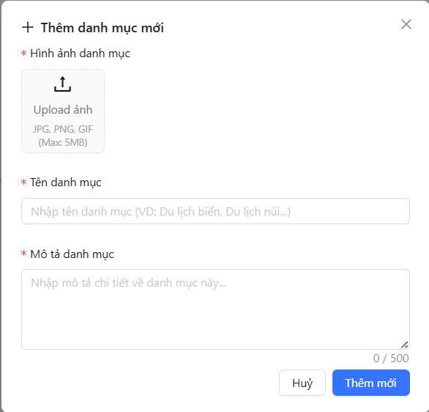

Test Case ID | Mô tả | Hành động | Kết quả mong đợi | Kết quả thực tế | Kết quả |  |  |  |  |  | Chú thích
 |  |  |  |  | Vòng 1 |  |  | Vòng 2
 |  |  |  |  | Trạng thái | Ngày kiểm tra | Người kiểm tra | Trạng thái | Ngày kiểm tra | Người kiểm tra
GUI_SHOW Thêm danh muc
GUI-TDM01 | [Popup] Thêm danh mục |  | Hiển thị đúng popup thêm danh mục. | Popup thêm danh mục hiển thị đúng. | Passed | 27/04/2026 | Hoàng
GUI-TDM02 | [Textbox] Tên danh mục |  | Hiển thị đúng ô Tên danh mục. | Ô Tên danh mục hiển thị đúng. | Passed | 27/04/2026 | Hoàng
GUI-TDM03 | [Upload] Hình ảnh |  | Hiển thị đúng khu vực tải ảnh. | Khu vực tải ảnh hiển thị đúng. | Passed | 27/04/2026 | Hoàng
GUI-TDM04 | [Textbox] Mô tả |  | Hiển thị đúng ô Mô tả. | Ô Mô tả hiển thị đúng. | Passed | 27/04/2026 | Hoàng
GUI-TDM05 | [Button] Thêm mới |  | Hiển thị đúng nút Thêm mới. | Nút Thêm mới hiển thị đúng. | Passed | 27/04/2026 | Hoàng
GUI-TDM06 | [Button] Hủy |  | Hiển thị đúng nút Hủy. | Nút Hủy hiển thị đúng. | Passed | 27/04/2026 | Hoàng
FUNCTION_SHOW Thêm danh muc
FUNC-TDM01 | Thêm danh mục thành công | 1. Nhập tên danh mục. 2. Tải hình ảnh. 3. Click Thêm mới. | Danh mục được thêm thành công. | Danh mục được thêm thành công. | Passed | 27/04/2026 | Hoàng | Passed | 27/04/2026 | Hoàng
FUNC-TDM02 | Để trống tên danh mục | 1. Không nhập tên danh mục. 2. Click Thêm mới. | Hiển thị lỗi yêu cầu nhập tên danh mục. | Hiển thị lỗi yêu cầu nhập tên danh mục. | Passed | 27/04/2026 | Hoàng | Passed | 27/04/2026 | Hoàng
FUNC-TDM03 | Không tải ảnh danh mục | 1. Không tải hình ảnh. 2. Click Thêm mới. | Hiển thị lỗi yêu cầu tải ảnh. | Hiển thị lỗi yêu cầu tải ảnh. | Passed | 27/04/2026 | Hoàng | Passed | 27/04/2026 | Hoàng
FUNC-TDM04 | Hủy thêm danh mục | 1. Click Hủy. | Đóng form thêm danh mục. | Form thêm danh mục đóng thành công. | Passed | 27/04/2026 | Hoàng | Passed | 27/04/2026 | Hoàng

Chỉnh sửa người dùng
Project Name | THIẾT KẾ VÀ PHÁT TRIỂN WEBSITE ĐẶT TOUR DU LỊCH TÍCH HỢP AI HỖ TRỢ NGƯỜI DÙNG
Module Code | Chỉnh sửa người dùng
 | Hoàn thành | Lỗi | Chưa kiểm tra | Bị chặn | Tổng lần kiểm tra
Round 1 | 13 | 0 | 0 | 0 | 13
Round 2 | 4 | 1 | 8 | 0 | 13
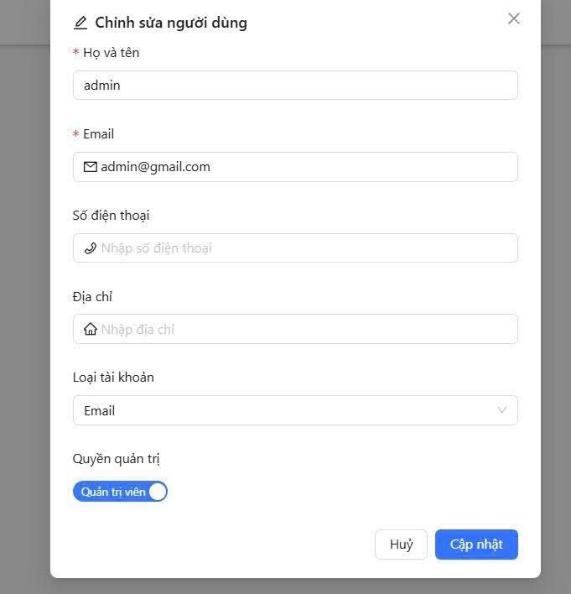

Test Case ID | Mô tả | Hành động | Kết quả mong đợi | Kết quả thực tế | Kết quả |  |  |  |  |  | Chú thích
 |  |  |  |  | Vòng 1 |  |  | Vòng 2
 |  |  |  |  | Trạng thái | Ngày kiểm tra | Người kiểm tra | Trạng thái | Ngày kiểm tra | Người kiểm tra
GUI_SHOW Chỉnh sửa người dùng
GUI-CSND01 | [Popup] Chỉnh sửa người dùng |  | Hiển thị đúng popup chỉnh sửa người dùng. | Popup chỉnh sửa hiển thị đúng. | Passed | 27/04/2026 | Tịnh
GUI-CSND02 | [Textbox] Họ và tên |  | Hiển thị đúng ô Họ và tên. | Ô Họ và tên hiển thị đúng. | Passed | 27/04/2026 | Tịnh
GUI-CSND03 | [Textbox] Email |  | Hiển thị đúng ô Email. | Ô Email hiển thị đúng. | Passed | 27/04/2026 | Tịnh
GUI-CSND04 | [Textbox] Số điện thoại |  | Hiển thị đúng ô Số điện thoại. | Ô Số điện thoại hiển thị đúng. | Passed | 27/04/2026 | Tịnh
GUI-CSND05 | [Textbox] Địa chỉ |  | Hiển thị đúng ô Địa chỉ. | Ô Địa chỉ hiển thị đúng. | Passed | 27/04/2026 | Tịnh
GUI-CSND06 | [Dropdown] Loại tài khoản |  | Hiển thị đúng dropdown loại tài khoản. | Dropdown loại tài khoản hiển thị đúng. | Passed | 27/04/2026 | Tịnh
GUI-CSND07 | [Switch] Quyền quản trị |  | Hiển thị đúng công tắc quyền quản trị. | Công tắc quyền quản trị hiển thị đúng. | Passed | 27/04/2026 | Tịnh
GUI-CSND08 | [Button] Cập nhật |  | Hiển thị đúng nút Cập nhật. | Nút Cập nhật hiển thị đúng. | Passed | 27/04/2026 | Tịnh
FUNCTION_SHOW Chỉnh sửa người dùng
FUNC-CSND01 | Cập nhật người dùng thành công | 1. Sửa thông tin người dùng. 2. Click Cập nhật. | Thông tin người dùng được cập nhật. | Thông tin người dùng cập nhật thành công. | Passed | 27/04/2026 | Tịnh | Passed | 27/04/2026 | Tịnh
FUNC-CSND02 | Để trống họ và tên | 1. Xóa họ và tên. 2. Click Cập nhật. | Hiển thị lỗi yêu cầu nhập họ và tên. | Hiển thị lỗi yêu cầu nhập họ và tên. | Passed | 27/04/2026 | Tịnh | Passed | 27/04/2026 | Tịnh
FUNC-CSND03 | Email sai định dạng | 1. Nhập email sai định dạng. 2. Click Cập nhật. | Hiển thị lỗi email không hợp lệ. | Hiển thị lỗi email không hợp lệ. | Passed | 27/04/2026 | Tịnh | Failed | 27/04/2026 | Tịnh
FUNC-CSND04 | Bật quyền quản trị | 1. Bật công tắc quyền quản trị. 2. Click Cập nhật. | Người dùng được cấp quyền quản trị. | Quyền quản trị được cập nhật. | Passed | 27/04/2026 | Tịnh | Passed | 27/04/2026 | Tịnh
FUNC-CSND05 | Hủy chỉnh sửa | 1. Click Hủy. | Đóng form chỉnh sửa. | Form chỉnh sửa đóng thành công. | Passed | 27/04/2026 | Tịnh | Passed | 27/04/2026 | Tịnh

Quản lý người dùng
Project Name | THIẾT KẾ VÀ PHÁT TRIỂN WEBSITE ĐẶT TOUR DU LỊCH TÍCH HỢP AI HỖ TRỢ NGƯỜI DÙNG
Module Code | Chat AI hỗ trợ khách hàng
 | Hoàn thành | Lỗi | Chưa kiểm tra | Bị chặn | Tổng lần kiểm tra
Round 1 | 11 | 0 | 0 | 0 | 11
Round 2 | 3 | 1 | 7 | 0 | 11
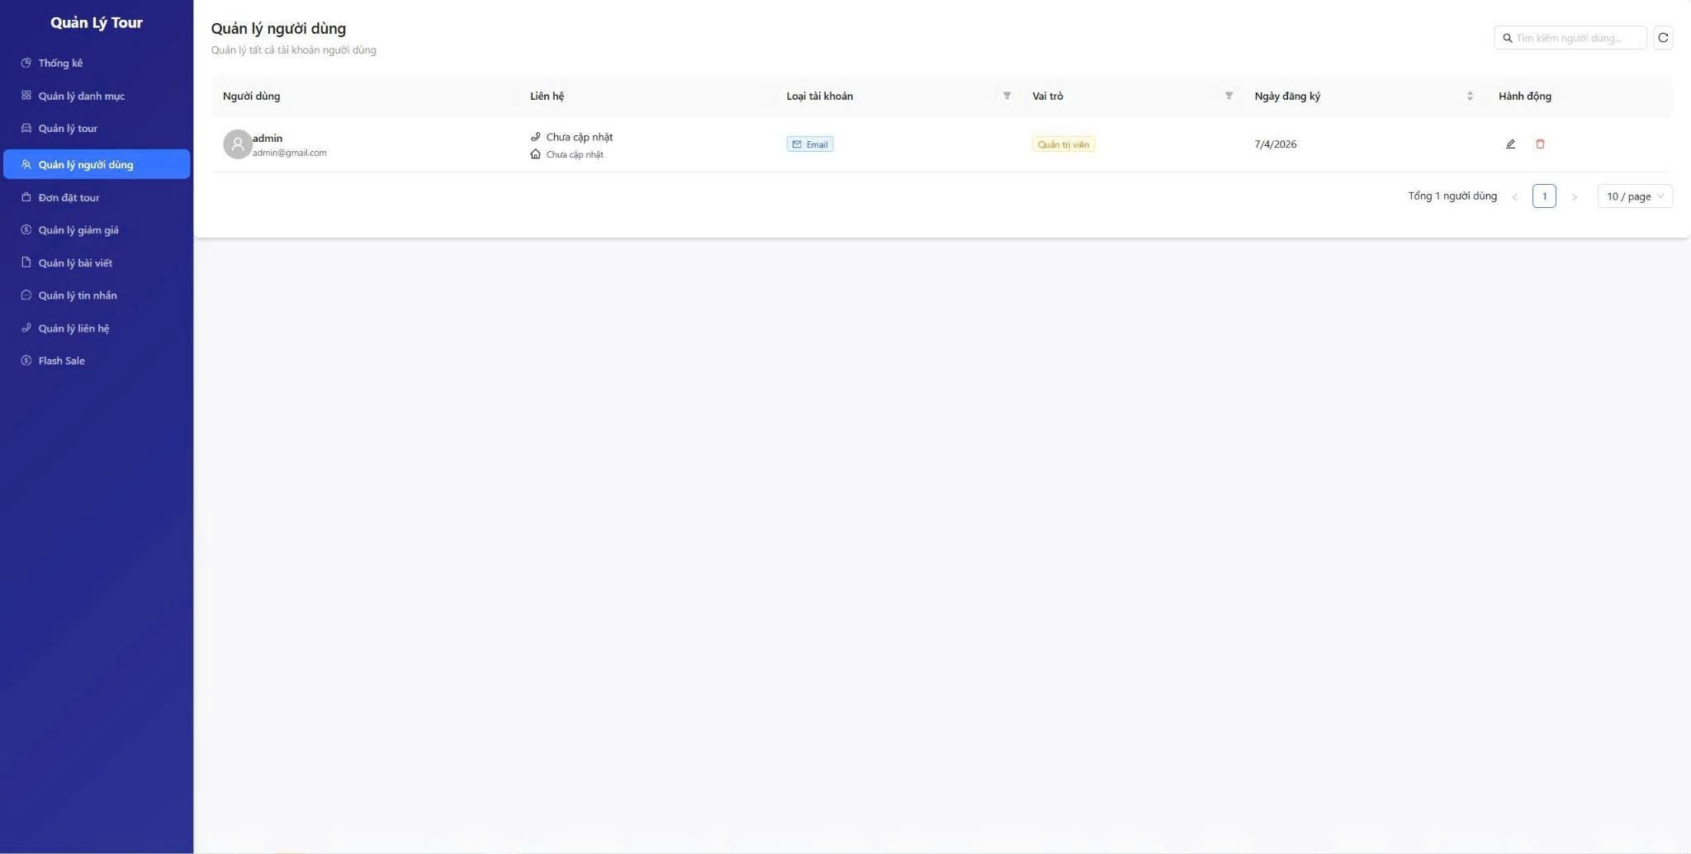

Test Case ID | Mô tả | Hành động | Kết quả mong đợi | Kết quả thực tế | Kết quả |  |  |  |  |  | Chú thích
 |  |  |  |  | Vòng 1 |  |  | Vòng 2
 |  |  |  |  | Trạng thái | Ngày kiểm tra | Người kiểm tra | Trạng thái | Ngày kiểm tra | Người kiểm tra
GUI_SHOW Chat AI hỗ trợ khách hàng
GUI-QLND01 | [Sidebar] Quản lý người dùng |  | Hiển thị đúng menu Quản lý người dùng. | Menu Quản lý người dùng hiển thị đúng. | Passed | 27/04/2026 | Sang
GUI-QLND02 | [Textbox] Tìm kiếm người dùng |  | Hiển thị đúng ô tìm kiếm người dùng. | Ô tìm kiếm hiển thị đúng. | Passed | 27/04/2026 | Sang
GUI-QLND03 | [Bảng] Danh sách người dùng |  | Hiển thị đúng bảng người dùng. | Bảng người dùng hiển thị đúng. | Passed | 27/04/2026 | Sang
GUI-QLND04 | [Cột] Liên hệ |  | Hiển thị đúng thông tin liên hệ. | Thông tin liên hệ hiển thị đúng. | Passed | 27/04/2026 | Sang
GUI-QLND05 | [Cột] Vai trò |  | Hiển thị đúng vai trò người dùng. | Vai trò hiển thị đúng. | Passed | 27/04/2026 | Sang
GUI-QLND06 | [Icon] Sửa/Xóa |  | Hiển thị đúng icon sửa và xóa. | Icon sửa/xóa hiển thị đúng. | Passed | 27/04/2026 | Sang
GUI-QLND07 | [Phân trang] Người dùng |  | Hiển thị đúng phân trang. | Phân trang hiển thị đúng. | Passed | 27/04/2026 | Sang
FUNCTION_SHOW Chat AI hỗ trợ khách hàng
FUNC-QLND01 | Tìm kiếm người dùng | 1. Nhập tên hoặc email người dùng. | Danh sách người dùng được lọc. | Danh sách người dùng lọc đúng. | Passed | 27/04/2026 | Sang | Passed | 27/04/2026 | Sang
FUNC-QLND02 | Mở form chỉnh sửa người dùng | 1. Click icon sửa. | Hiển thị form chỉnh sửa người dùng. | Form chỉnh sửa hiển thị đúng. | Passed | 27/04/2026 | Sang | Passed | 27/04/2026 | Sang
FUNC-QLND03 | Xóa người dùng | 1. Click icon xóa. 2. Xác nhận xóa. | Người dùng được xóa khỏi danh sách. | Người dùng được xóa thành công. | Passed | 27/04/2026 | Sang | Passed | 27/04/2026 | Sang
FUNC-QLND04 | Chuyển trang danh sách | 1. Click số trang tiếp theo. | Danh sách chuyển sang trang tương ứng. | Phân trang hoạt động đúng. | Passed | 27/04/2026 | Sang | Failed | 27/04/2026 | Sang

